Prueba Documentos
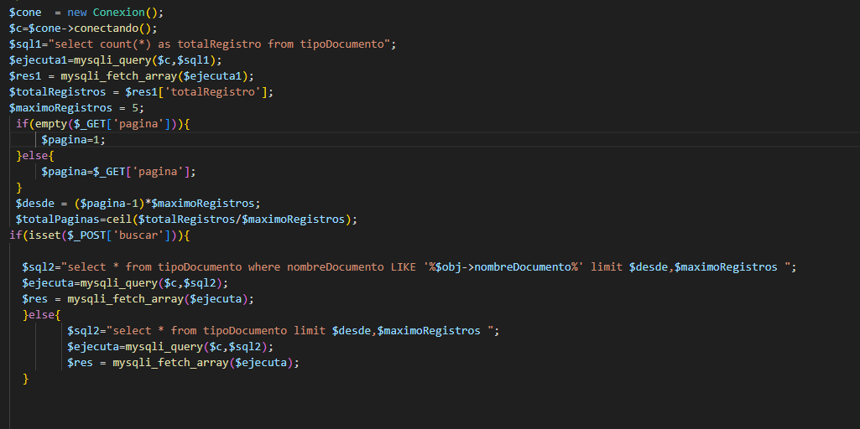
Prueba de Caja Blanca

INFORMACION GENERAL | Busca asegurar que el código funciona de acuerdo con las especificaciones y que el módulo lógico es válido. Los aspectos a considerar son los siguientes: Rutinas de excepción, Rutinas de error, Manejo de parámetros, Validaciones, Valores válidos, Valores límites, Rangos, Mensajes posibles

Identificador Prueba | Nombre Prueba |  | Responsable
CP01 | Documentos |  | Juan Perez
Descripción | Revision de sentencias, objetos y funciones

Servicio / Componente Probado
Listar documentos-Prueba de Código, revision de las clases, funciones, tomas de disiciones

Perrequisitos
Para la revision del modulo debe existir los formulario con su respectiva Crud

Método Utilizado | Instrucciones de la Prueba
Prueba de la caja blanca | Se reviso el codigo fuente para listar y paginar los resultados, se ejecuta una consulta total de registros donde muestra el total de registros encontrados, una consulta para buscar los registros y una consulta donde muestra los registros encontrados en el formulario listar

Datos Entrada |  | Salida Esperada
Código de Documento y nombre del Documento |  | Listar los documentos que se encuentran en la base de datos

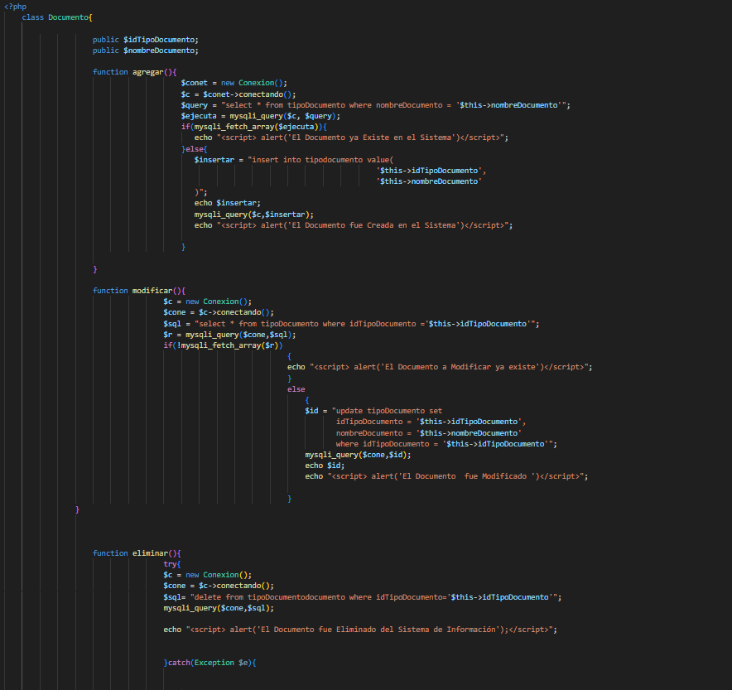
Identificador Prueba | Nombre Prueba |  | Responsable
CP01 | Documentos |  | Juan Perez
Descripción | Revision de sentencias, objetos y funciones

Servicio / Componente Probado
Prueba de Código, revision de las clases, funciones, tomas de disiciones

Perrequisitos
Para la revision del modulo debe existir los formulario con su respectiva Crud

Método Utilizado | Instrucciones de la Prueba
Prueba de la caja blanca | Se reviso la clase Documento, donde se encuentra las funciones para guardar, modificar y eliminar los registros que son digitados por los usuarios. Funcion Guardar: Para guardar se existe un SQL que permite consultar el registro antes de guardarlo, con el fin de que no existan datos duplicados, cuando se confirma que el dato no existe, se procede almacenar los registros digitados por el usuario. Funcion Modificar: Existe una SQL que permite consultar el registro antes de guardarlo, con el fin de que no existan datos duplicados, cuando el usuario oprime el boton modificar, los datos son actualizados en la base de datos. Funcion Eliminar: Cuando el usuario quiere eliminar un registro, el codigo encuentra un sql que permite eliminar un registro y un sql donde verifica que no tenga registros relacionados; si tiene registros relacionados no deja eliminar el registro.

Datos Entrada |  | Salida Esperada
Código de Documento y nombre del Documento |  | Crear registro, modificar los registros y eliminar registros

